リポジトリ
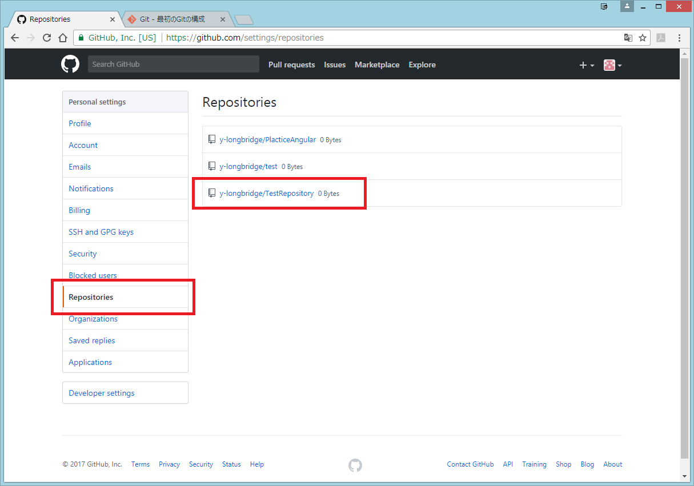
GitHubリポジトリ作成手順

1 | 右上のプラスマークより「New repository」をクリック
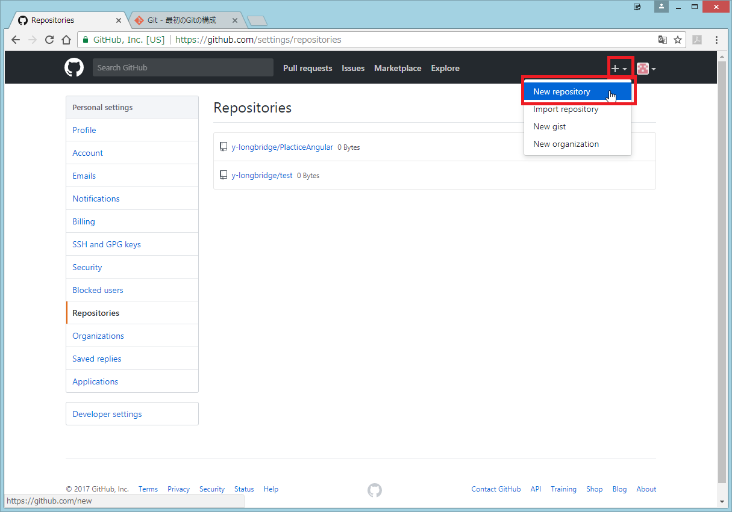

2 | レポジトリ名を入力し作成ボタンクリック
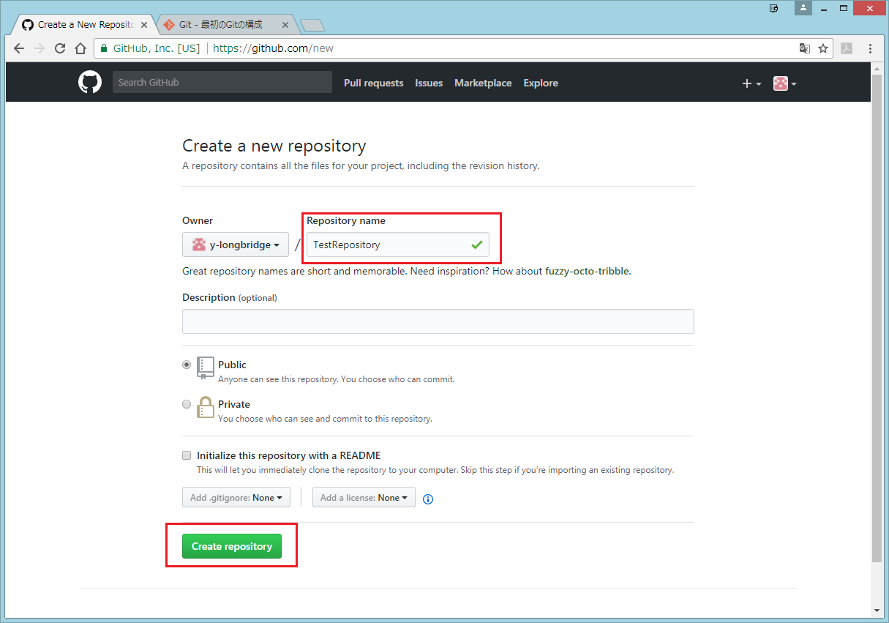

3 | 右上のアイコン画像より「Settings」を選択する
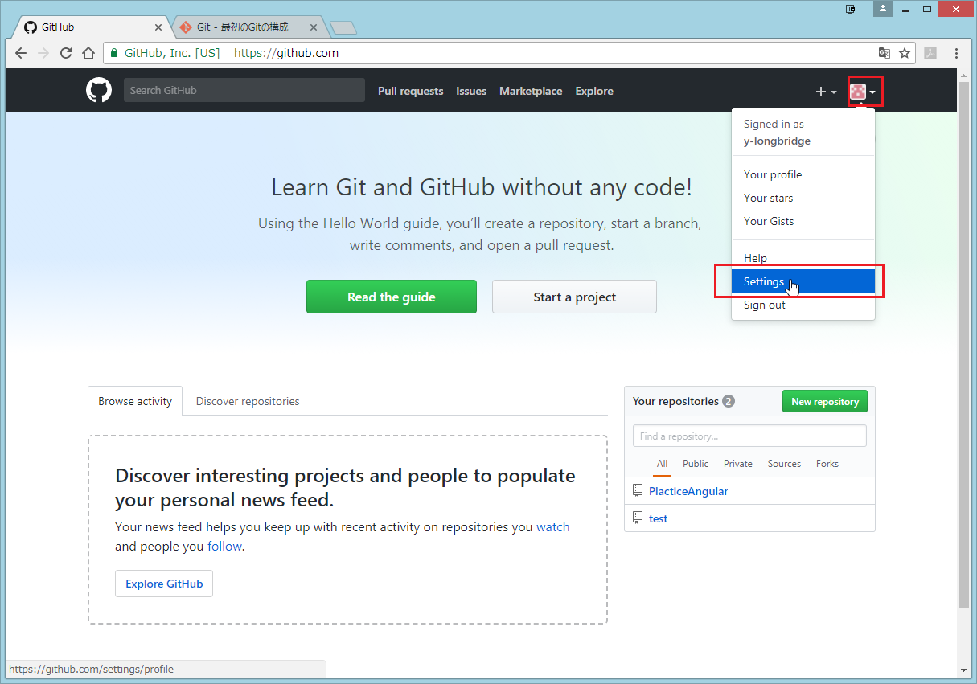

3 | レポジトリが作成されているか確認する
 | 右上のアイコンより「Settings」をクリック

左メニューより「Repositories」を選択し、作成したレポジトリが表示されていればOK

プロジェクトと関連づける
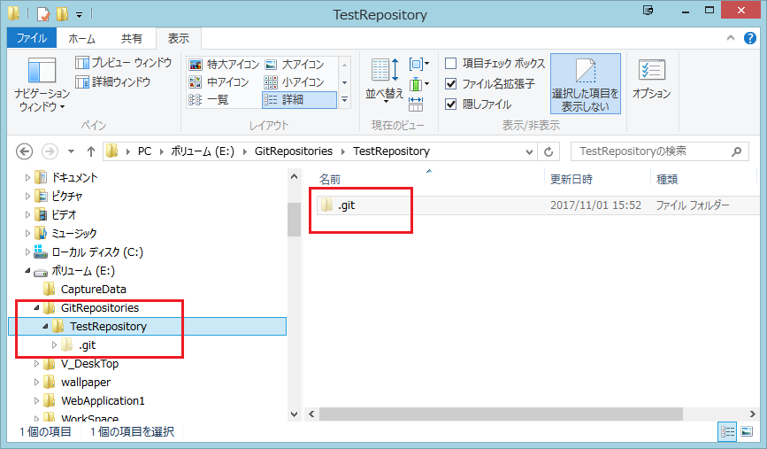
1 | エクスプローラーでプロジェクトのディレクトリを作成する

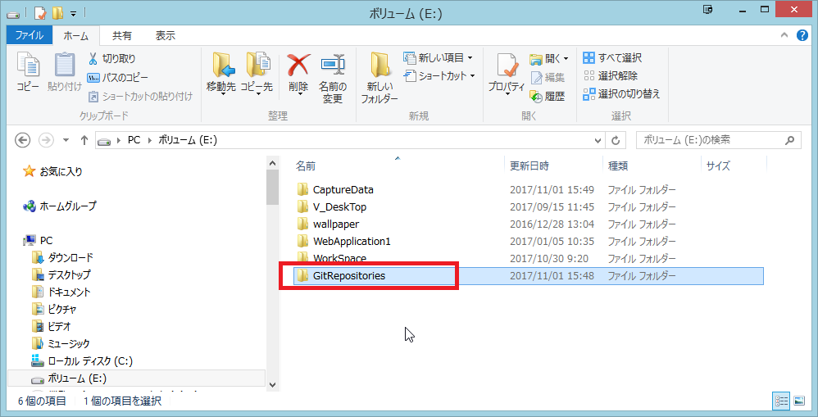

2 | このディレクトリをVisual Studio Codeで起動する

 | メニュー > 表示 > 統合ターミナル をクリックし、ターミナルウィンドウを表示する
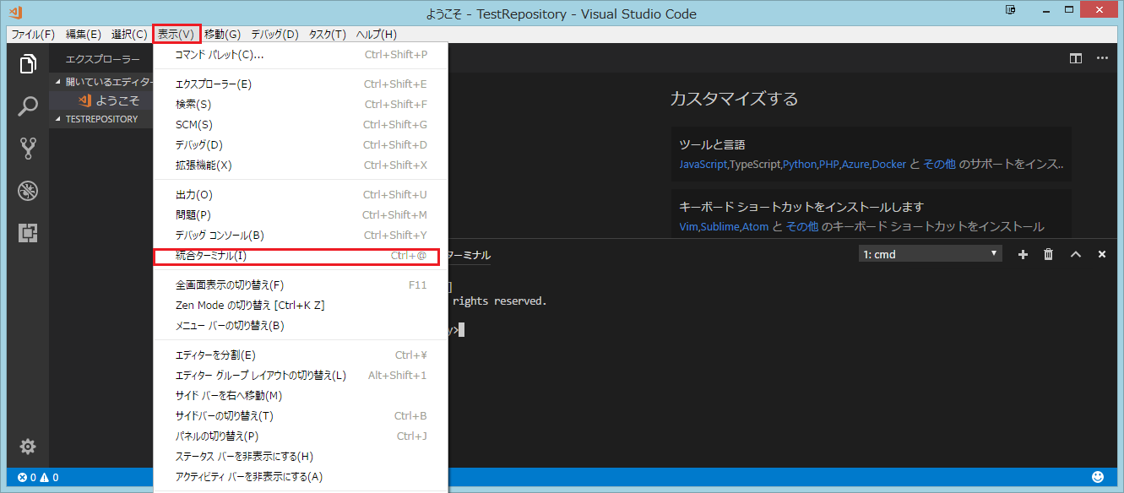

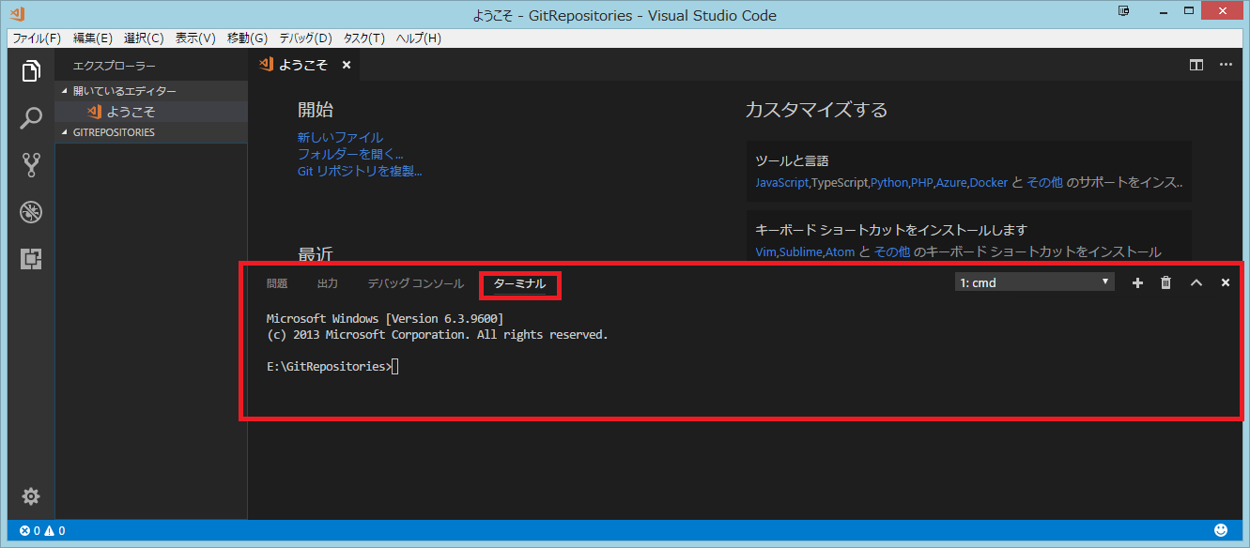

3 | Gitのユーザー名およびメールアドレスを設定する | 重要！！ | gitconfig
 |  |  | https://qiita.com/shionit/items/fb4a1a30538f8d335b35
 | $ git config --global user.name "John Doe"
 | $ git config --global user.email johndoe@example.com

 | この設定が以降の複製の処理でgitの.configファイルに書き込まれる。 |  | C:\Users\SKS4101-USR\.gitconfigに設定内容が保存される
 | 忘れるとpullできなエラーが発生する。 |  | git config --list | コマンドで設定内容を確認できる
 | エラーが発生したら「ファイルを追加してGitで管理」シートの４の補足を参照する

4 | GitHubよりレポジトリのURLをコピーしておく

 | 右上のアイコン ＞ Settings より以下の画面を表示し
 | メニューより「Repositories」を選択、複製したいレポジトリを選択する
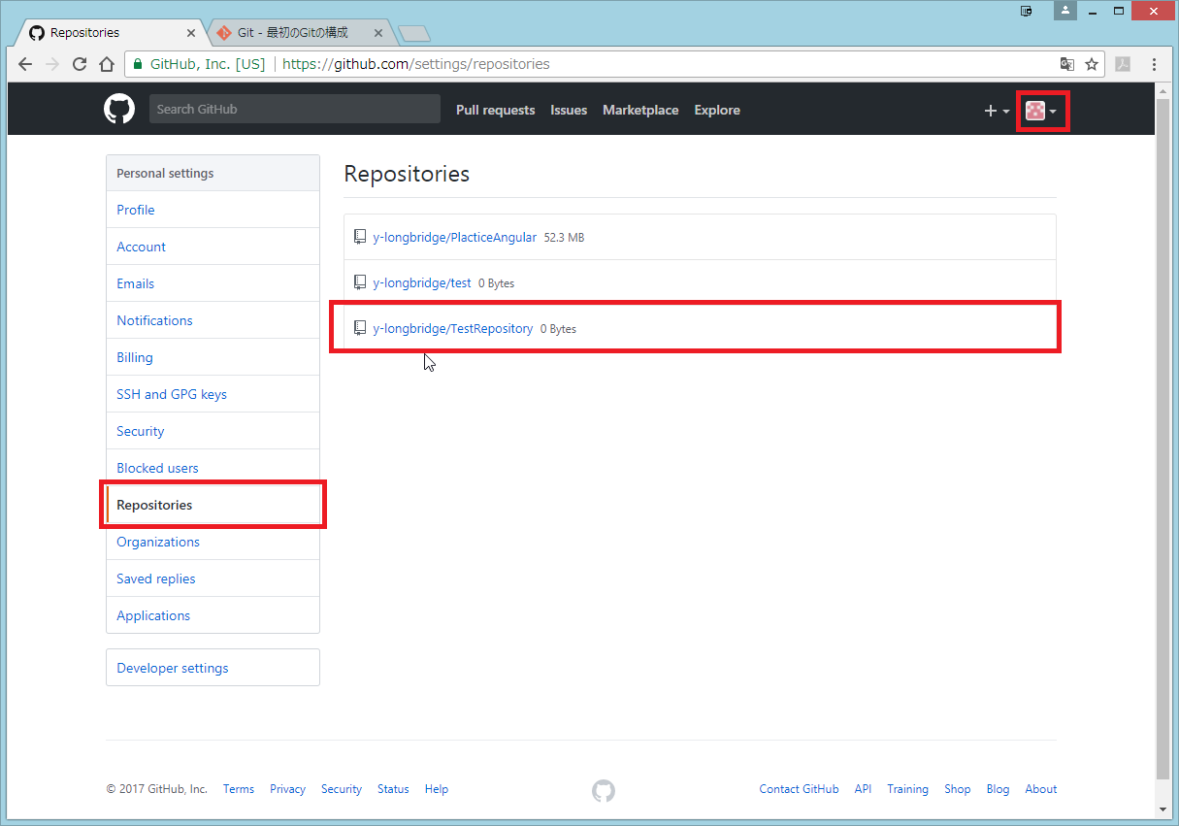

 | URLをコピーする。 ※HTTPSで複製するのかSSHで複製するのかで、後の設定方法が異なる※ とりあえず HTTPSにしておく
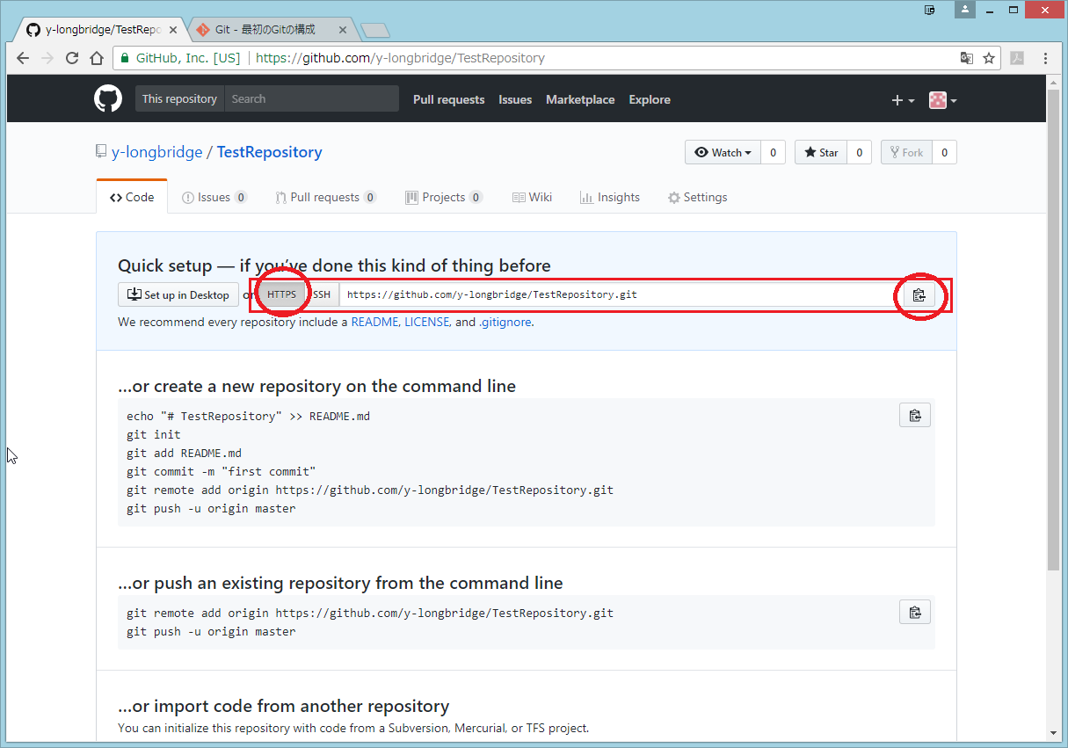

5 | VS Code に戻り、ターミナルウィンドウでgit clone コマンドを打つ

 | git clone 先ほどコピーしたURL

6 | レポジトリのフォルダができ .git ができている。

ファイルを追加しGitで管理
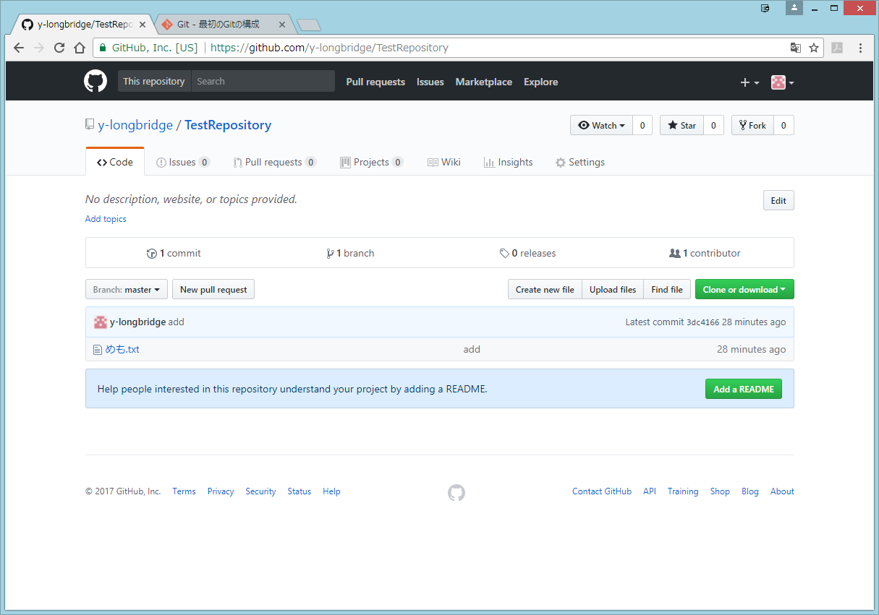
まずはココを読む
http://kray.jp/blog/git-why-explanation/

1 | VS Code のエクスプローラよりファイルを追加します。

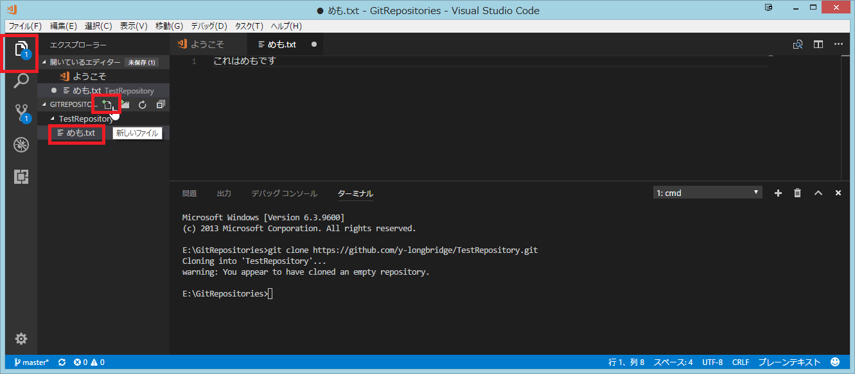

2 | ソース管理ウィンドウより、変更をステージします。
 | ※ステージとは、コミット前にコミット対象のファイルをマーキングするようなもの※

 | ステージングするとアイコンが変わる

3 | ローカルレポジトリにコミットする

 | コミットボタンを押して、コミットメッセージを入力しEnter
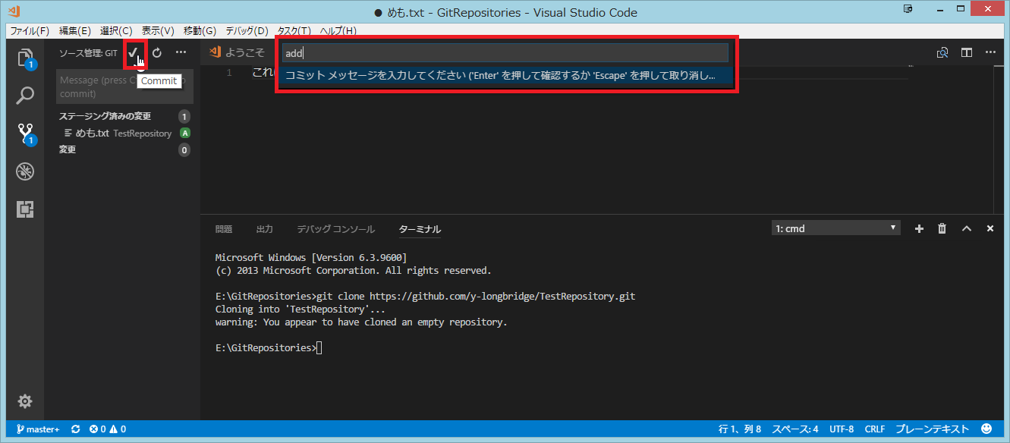

 | アイコンが変更になる
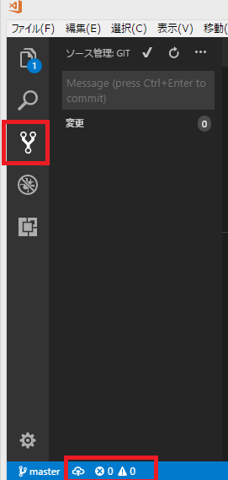

4 | サーバーにファイルの変更をプッシュする
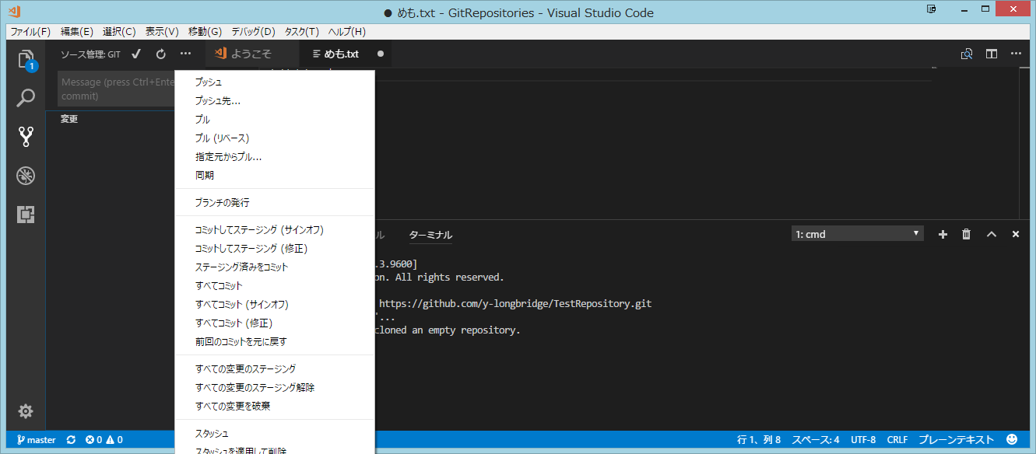

補足 | プッシュに失敗したら…

 | 「プロジェクトと関連付ける」シートの手順3を忘れているのだと思われる。

 | とりあえず手順3の処理は行っておく。
 | 今回作成したリポジトリのconfigファイルを手動で書き換える。

 | リポジトリの.git\configファイルのユーザー名の記述を確認する。

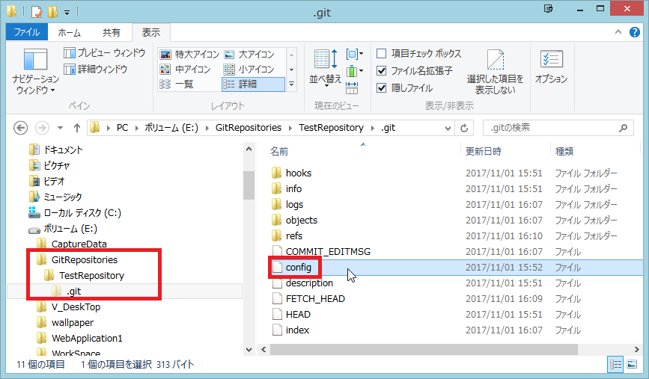

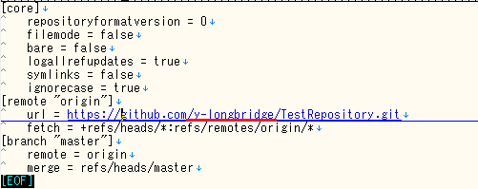

 |  | <--別のアカウントなら書き換えて保存

 |  | userの記述が他のアカウントであればプッシュできない？
 |  | [user]
 |  | name = y-longbridge
 |  | email = ynagahashi0@gmail.com
6 | ちゃんとプッシュできたか確認

